SprintBacklog
Sprint Backlog

Sprint No. | Product Backlog Items | Sprint Tasks | Initial Estimate of Effort | New Estimate of Effort Remaining at The End of Day…
 |  |  |  | 1 | 2 | 3 | 4 | 5 | 6 | 7
1 | As a customer, I want to track the status of my order. | ออกแบบหน้าการติดตามคำสั่งซื้อ | 5 | 5 | 5 | 5 | 0 | 0 | 0 | 0 | Team velocity = 84/1 = 84
 |  | สร้างหน้าการติดตามคำสั่งซื้อ | 10 | 10 | 10 | 10 | 10 | 10 | 10 | 0
 |  | ทดสอบการใส่รหัสอ้างอิงการสั่งซื้อ | 6 | 0 | 0 | 0 | 0 | 6 | 6 | 6 | Burn down charts:
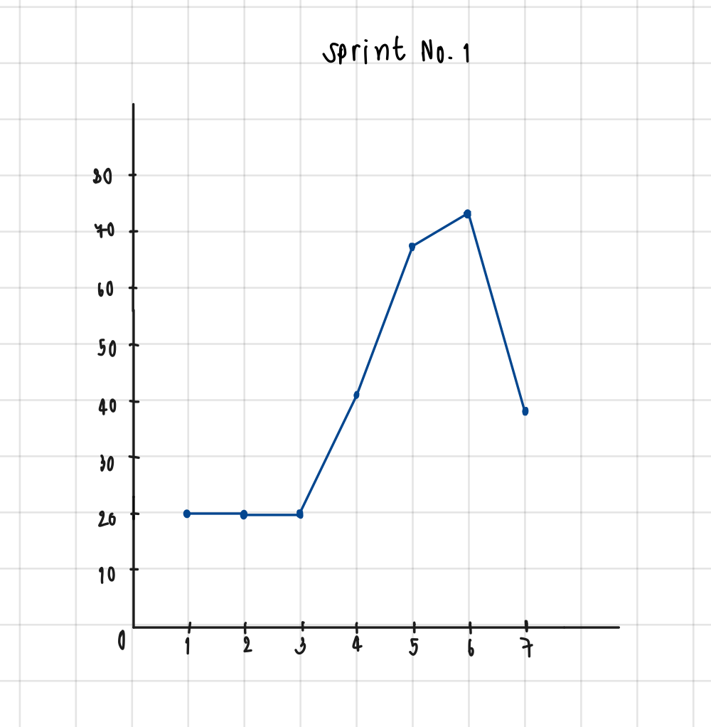
 |  | ทดสอบความถูกต้องของรหัสอ้างอิง | 6 | 0 | 0 | 0 | 0 | 6 | 6 | 6
 |  | ทดสอบปุ่ม ส่ง เมื่อกดแล้วสามารถไปหน้าถัดไปได้ | 6 | 0 | 0 | 0 | 0 | 0 | 6 | 6
 |  | ออกแบบหน้าสถานะคำสั่งซื้อ | 5 | 5 | 5 | 5 | 5 | 0 | 0 | 0
 |  | ดึงข้อมูลสรุปรายการคำสั่งซื้อ | 8 | 0 | 0 | 0 | 0 | 8 | 8 | 8
 |  | สร้างหน้าสถานะคำสั่งซื้อ | 10 | 0 | 0 | 0 | 10 | 10 | 10 | 0
 |  | ทดสอบความถูกต้องของข้อมูล | 6 | 0 | 0 | 0 | 0 | 6 | 6 | 6
 |  | ตรวจสอบความถูกต้องของตัวอักษร | 6 | 0 | 0 | 0 | 0 | 6 | 6 | 6
 |  | สร้างฐานข้อมูลโปรดัก Product | 4 | 0 | 0 | 0 | 4 | 4 | 4 | 0
 |  | สร้างฐานข้อมูลลูกค้า Customer | 4 | 0 | 0 | 0 | 4 | 4 | 4 | 0
 |  | สร้างฐานข้อมูลคำสั่งซื้อ Order | 4 | 0 | 0 | 0 | 4 | 4 | 4 | 0
 |  | สร้างฐานข้อมูลรายคำสั่งซื้อ Order_Details | 4 | 0 | 0 | 0 | 4 | 4 | 4 | 0
 |  | ToTal | 84 | 20 | 20 | 20 | 41 | 68 | 74 | 38

